Sheet1
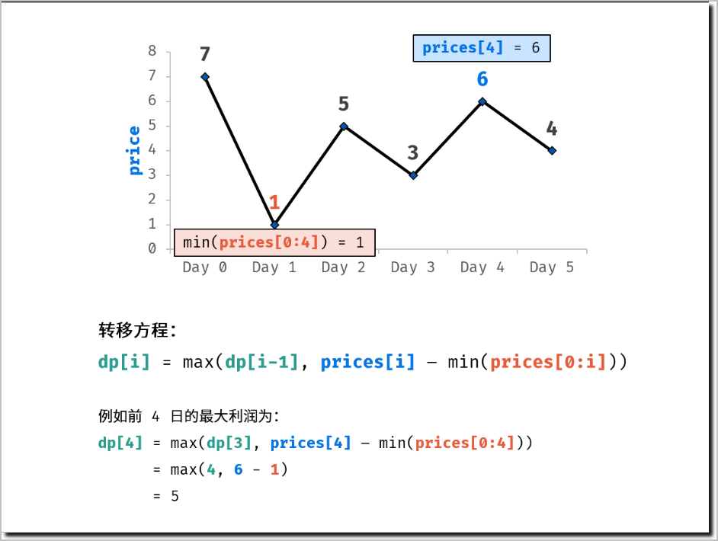
剑指 Offer 63. 股票的最大利润
假设把某股票的价格按照时间先后顺序存储在数组中，请问买卖该股票一次可能获得的最大利润是多少？

示例 1:
输入: [7,1,5,3,6,4]
输出: 5
解释: 在第 2 天（股票价格 = 1）的时候买入，在第 5 天（股票价格 = 6）的时候卖出，最大利润 = 6-1 = 5 。
注意利润不能是 7-1 = 6, 因为卖出价格需要大于买入价格。

Day |  | 0 | 1 | 2 | 3 | 4 | 5
profit | 0 | 0 | 0 | 4 | 4 | 5 | 5
price |  | 7 | 1 | 5 | 3 | 6 | 4
cost | =+∞ | 7 | 1 | 1 | 1 | 1 | 1

https://leetcode.cn/leetbook/read/illustration-of-algorithm/58vmds/

解题思路：
设共有 n 天，第 a 天买，第 b 天卖，则需保证 a < b ；可推出交易方案数共有：

(n - 1) + (n - 2) + ... + 2 + 1 = n(n - 1) / 2

因此，暴力法的时间复杂度为 O(n^2) 。考虑使用动态规划降低时间复杂度。

动态规划解析：
状态定义： 设动态规划列表 dp ，dp[i] 代表以 prices[i] 为结尾的子数组的最大利润（以下简称为 前 i 日的最大利润 ）。
转移方程： 由于题目限定 “买卖该股票一次” ，因此前 i 日最大利润 dp[i] 等于前 i - 1日最大利润 dp[i-1] 和第 i 日卖出的最大利润中的最大值。
dp[i] = \max(dp[i - 1], prices[i] - \min(prices[0:i]))
前 i 日最大利润 = \max(前 (i-1) 日最大利润, 第 i 日价格 - 前 i 日最低价格)
dp[i]=max(dp[i−1],prices[i]−min(prices[0:i]))
↑
前i日最大利润=max(前(i−1)日最大利润,第i日价格−前i日最低价格)

初始状态： dp[0] = 0 ，即首日利润为 0 ；
返回值： dp[n - 1] ，其中 n 为 dp 列表长度。

时间复杂度降低：
前 ii 日的最低价格 \min(prices[0:i])min(prices[0:i]) 时间复杂度为 O(i) 。而在遍历 prices 时，可以借助一个变量（记为成本 cost ）每日更新最低价格。优化后的转移方程为：

dp[i]=max(dp[i−1],prices[i]−min(cost,prices[i])

空间复杂度降低：
由于 dp[i] 只与 dp[i - 1] , prices[i] , cost 相关，因此可使用一个变量（记为利润 profit ）代替 dp 列表。优化后的转移方程为：

profit=max(profit,prices[i]−min(cost,prices[i])

复杂度分析：
时间复杂度 O(N) ： 其中 N 为 prices 列表长度，动态规划需遍历 prices 。

作者：Krahets
链接：https://leetcode.cn/leetbook/read/illustration-of-algorithm/58vmds/
来源：力扣（LeetCode）
著作权归作者所有。商业转载请联系作者获得授权，非商业转载请注明出处。

